2019_06_data
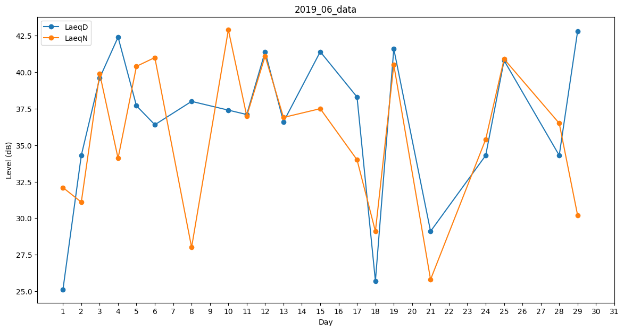
Day | LaeqD | LaeqN
1 | 25.1 | 32.1
2 | 34.3 | 31.1
3 | 39.6 | 39.9
4 | 42.4 | 34.1
5 | 37.7 | 40.4
6 | 36.4 | 41
7 | 34 | 0
8 | 38 | 28
9 | 0 | 0
10 | 37.4 | 42.9
11 | 37.1 | 37
12 | 41.4 | 41.1
13 | 36.6 | 36.9
14 | 0 | 31.3
15 | 41.4 | 37.5
16 | 0 | 26.7
17 | 38.3 | 34
18 | 25.7 | 29.1
19 | 41.6 | 40.5
20 | 0 | 0
21 | 29.1 | 25.8
22 | 0 | 0
23 | 0 | 0
24 | 34.3 | 35.4
25 | 40.8 | 40.9
26 | 0 | 0
27 | 46.7 | 0
28 | 34.3 | 36.5
29 | 42.8 | 30.2
30 | 0 | 0

